詳細クラス図
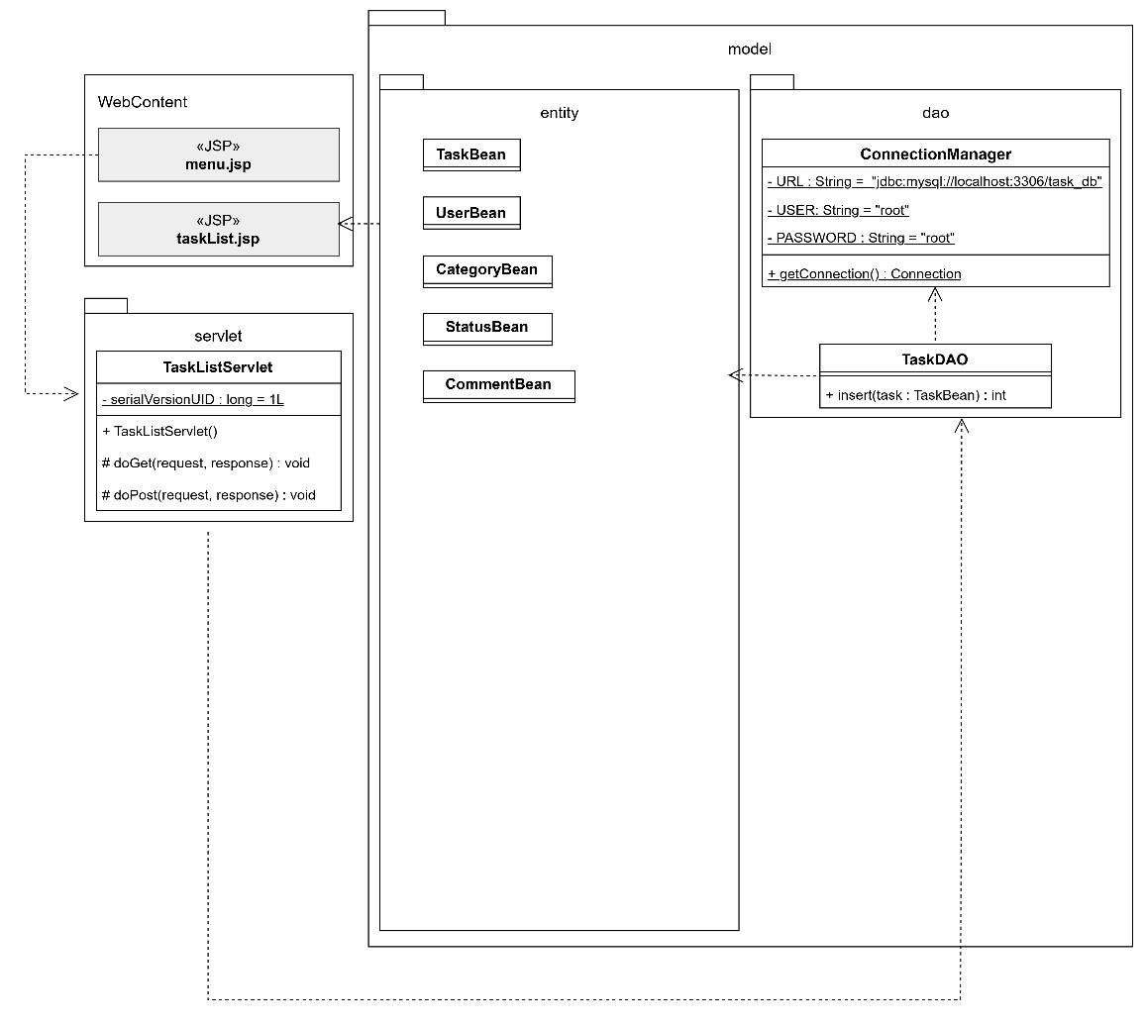
詳細クラス図 | システム名 | グループ名 | 作成日 | 担当 | 承認印
 | TaskManager62 | 62期 | 2026-04-10 | 山村

画面設計書
画面設計書 | システム名 |  | グループ名 |  | 作成日 | 担当 | 承認印
 | TaskManager62 |  | 62期 |  | 2026-04-10 | 山村

画面名称 | タスク一覧表示画面
画面レイアウト
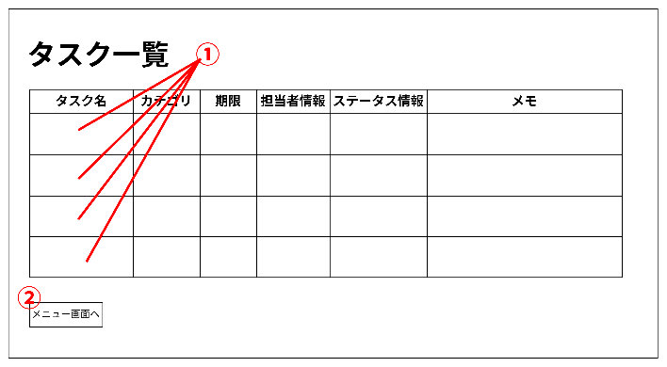

フォーム定義
action | task-detail-servlet?taskId=<%=categoryList.get(i).getTaskId()%> |  |  |  |  | method | GET
識別ID | ラベル | type | name | value | 備考
① | 各詳細画面に遷移 | anchor |  | 各タスク名 | リンクをクリックすると各タスクの詳細画面に遷移する
 |  |  |  |  | value詳細：<%=categoryList.get(i).getCategoryName()%>
 |  |  |  |  | リンクでtaskIdの値を送信するので遷移先で受け取る

フォーム定義
action | menu.jsp |  |  |  |  | method | POST
識別ID | ラベル | type | name | value | 備考
② | メニュー画面遷移 | submit |  | メニュー画面へ | メニュー画面に遷移する

